Fondssammenligning
Fondssammenligning

Fond | ROE | PE 2015 | P/B | EPS growth | Yield | Valuta/nok | 12 mth return | Ret.inkl.V | Std. Dev. | Salgsvekst | Andel USA | ROE/PB
Global X Super Dividend ETF | 10.2 | 13.34 | 1.36 | 7.68% | 6.52% | 26% | -13.30% | 19.22% | 13.40% | -19.30% | 32.00% | 7.5
PowerShares QQQ Trust | 23.56 | 20.75 | 4.57 | 13.56% | 1.39% | 26% | 16.70% | 44.09% | 10.25% | 8.92% | 100.00% | 5.2
SPRD S&P 500 ETF | 21.2 | 17.47 | 2.78 | 9.93% | 2.04% | 26% | 7.90% | 35.94% | 9.72% | 4.06% | 100% | 7.6
iShares Exponential Tech. | 17.93 | 21.44 | 2.88 | 10.48% | 1.82% |  |  |  |  | 1.14% | 67% | 6.2
iShares Nasdaq Biotech Index | 12.03 | 26.57 | 6.82 | 13.70% | 0.21% | 26% | 51.26% | 77.47% | 21.06% | 17.20% | 96% | 1.8
DNB Nordic Technology |  | 17.7 | 2.25 | 10.22 | 1.70% |  | 45.90% | 45.90% | 12.80% |  | 51.40%
Storebrand Global Verdi |  | 13.35 | 1.3 | 10.58 | 2.55% |  | 34.11% | 34.11% | 8.34% |  | 56.40%
Carnegie Strategifond |  | 13.2 | 1.63 | 8.54% | 3.85% | 4.13% | 10.85% | 14.98% | 7.20%

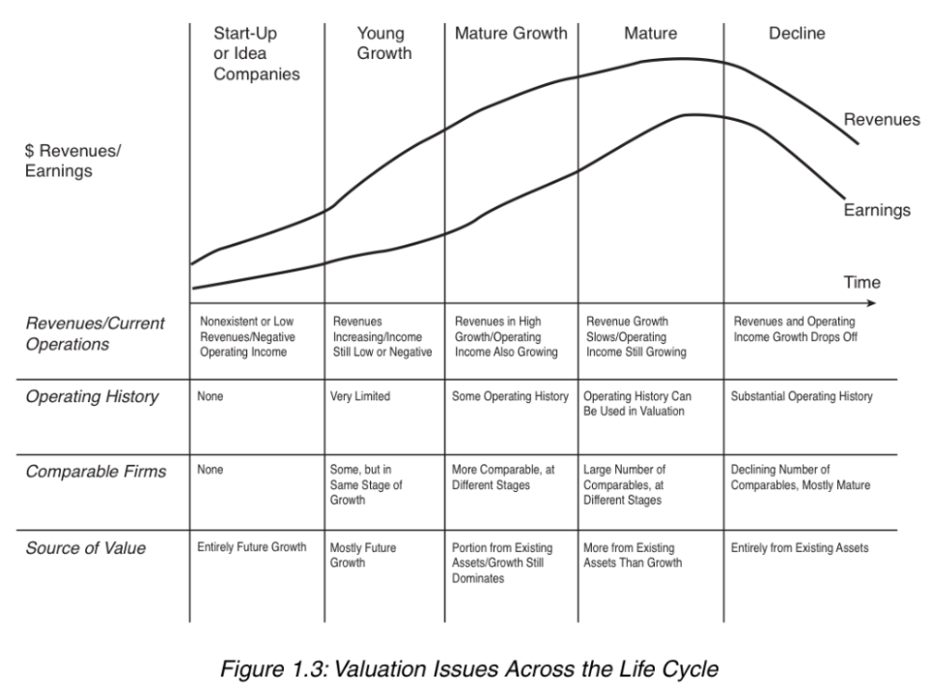
Data innsamlet i juni 2015. Kilder: |  |  | Relevant chart fra "The Dark side of Valuation"
https://ycharts.com/companies/IBB
www.nordnet.no
www.morningstar.no
fondenes hjemmesider
www.bloomberg.com

